EG4|EF3|EF4
器件系列 | TX/RX | 物理层类型 | 电平类型 | 功能限制 | 速率上限 | 外部电路
EG4/EF3/EF4 | TX | 电阻网络 | HS：LVDS18/25 LP：LVCMOS12 | 无 | 800Mbps | 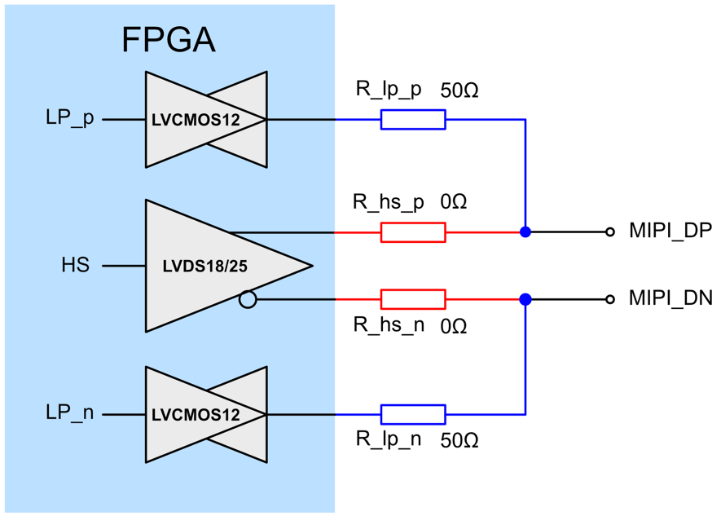
 |  |  | HS：LVDS18/25 LP：LVCMOS15/18/25 | PN之间有对地电阻，在进行LP反向传输的时候LP信号有可能异常，无法支持DSI协议中的LP反向数据传输，CSI无影响 | 800Mbps | 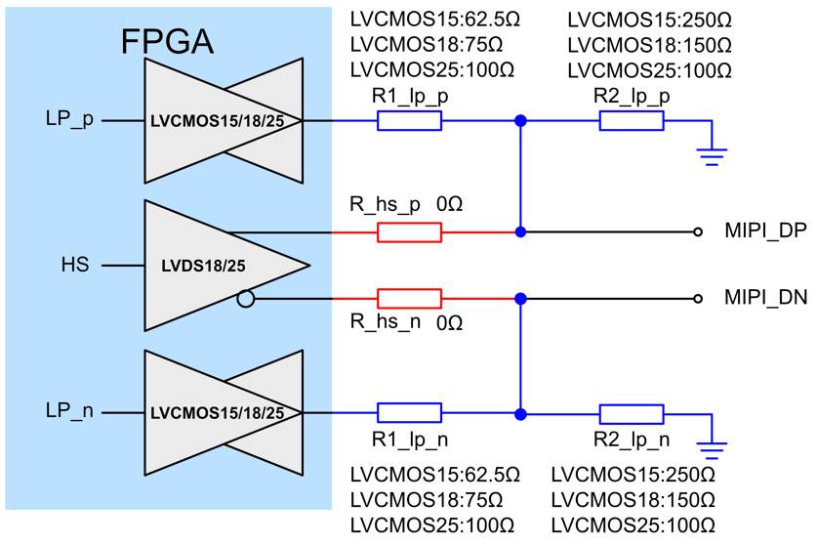
 | RX | 电阻网络 | HS：LVDS18/25 LP：LVCMOS12/15 | 100欧端接无法动态开关，PN之间有100欧负载，LP信号在LP01/LP10时无法正常拉高或者拉低，LP数据接收异常，无法支持DSI协议中的LP数据传输，CSI协议无影响 | 800Mbps | 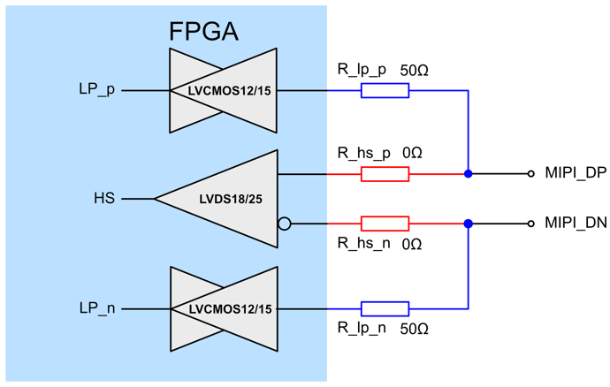

PH1A90|PH1A180
器件系列 | TX/RX | 物理层类型 | 电平类型 |  | 功能限制 | 速率上限 | 外部电路
PH1A90/PH1A180 | TX | 电阻网络 | HRIO(HS) | HS：LVDS18/25 LP：LVCMOS12 | 无 | 1Gbps
 |  |  |  | HS：LVDS18/25 LP：LVCMOS15/18/25 | PN之间有对地电阻，在进行LP反向传输的时候LP信号有可能异常，无法支持DSI协议中的LP反向数据传输，CSI无影响 | 1Gbps
 |  |  | HPIO(HS) | HS：SSTL12 LP：LVCMOS12 | 无 | 1.5Gbps | 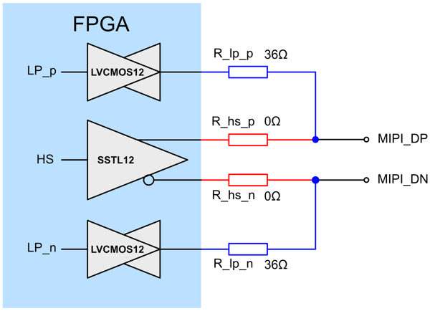
 |  |  |  | HS：SSTL12 LP：LVCMOS15/18/25 | PN之间有对地电阻，在进行LP反向传输的时候LP信号有可能异常，无法支持DSI协议中的LP反向数据传输，CSI无影响 | 1.5Gbps | 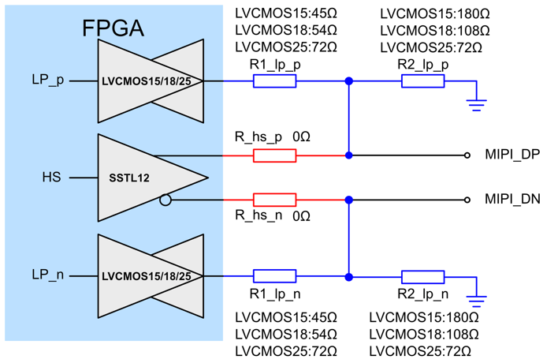
 | RX | 电阻网络 | HRIO(HS) | HS：LVDS18/25 LP：LVCMOS12/15 | 100欧端接无法动态开关，PN之间有100欧负载，LP信号在LP01/LP10时无法正常拉高或者拉低，LP数据接收异常，无法支持DSI协议中的LP数据传输，CSI协议无影响 | 500Mbps
 |  |  | HPIO(HS) | HS：LVDS18 LP：LVCMOS12/15 | 动态100欧开关功能正在支持中，目前还是无法动态开关，PN之间有100欧负载，LP信号在LP01/LP10时无法正常拉高或者拉低，LP数据接收异常，无法支持DSI协议中的LP数据传输，CSI协议无影响 | 800Mbps | 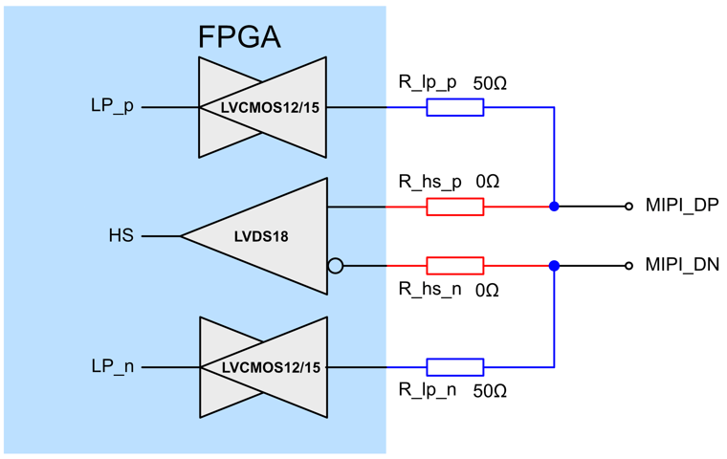
 |  | MIPIIO硬核 | MIPIIO硬核 |  | 仅LANE0支持LP反向传输 | 2.5Gbps | 无需外部电路，IO直连

 |  |  |  |  |  |  |  | s

PH1A100
器件系列 | TX/RX | 物理层类型 | 电平类型 | 功能限制 | 速率上限 | 外部电路
PH1A100 | TX |  | HS：LVDS18/25 LP：LVCMOS15/18/25 | PN之间有对地电阻，在进行LP反向传输的时候LP信号有可能异常，无法支持DSI协议中的LP反向数据传输，CSI无影响 | 1Gbps
 | RX | 电阻网络 | HS：LVDS18/25 LP：LVCMOS15 | 100欧端接无法动态开关，PN之间有100欧负载，LP信号在LP01/LP10时无法正常拉高或者拉低，LP数据接收异常，无法支持DSI协议中的LP数据传输，CSI协议无影响 | 500Mbps | 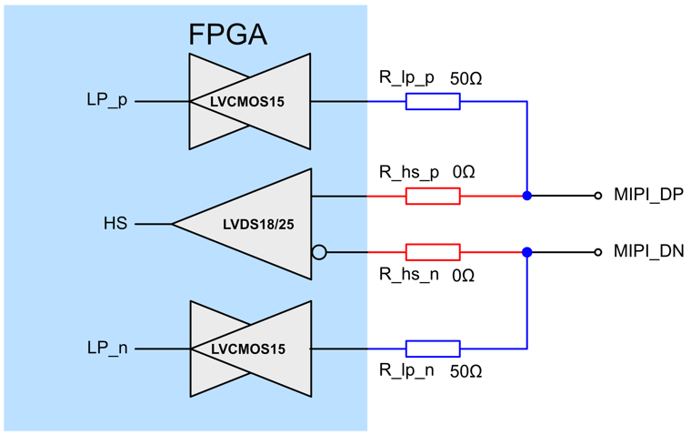

PH1P100
器件系列 | TX/RX | 物理层类型 | 电平类型 |  | 功能限制 | 速率上限 | 外部电路
PH1P100 | TX | 电阻网络 | HRIO(HS) | HS：LVDS18 LP：LVCMOS12 | 无 | 1Gbps | 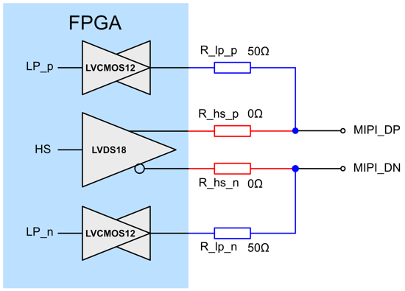
 |  |  |  | HS：LVDS18 LP：LVCMOS15/18/25 | PN之间有对地电阻，在进行LP反向传输的时候LP信号有可能异常，无法支持DSI协议中的LP反向数据传输，CSI无影响 | 1Gbps | 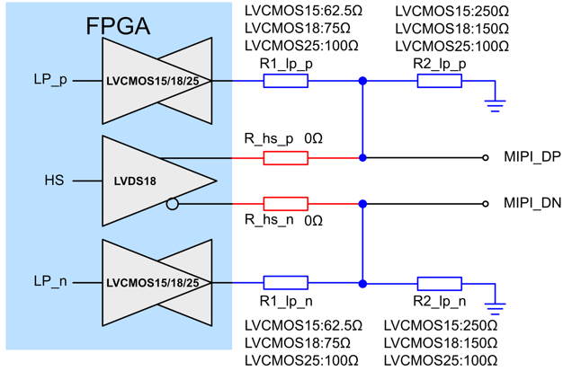
 | RX | 电阻网络 | HRIO(HS) | HS：LVDS18/25 LP：LVCMOS12/15 | 无 | 800Mbps

PH2A
器件系列 | TX/RX | 物理层类型 | 电平类型 |  | 功能限制 | 速率上限 | 外部电路
PH2A | TX | MIPIIO电平 | HPIO支持MIPI电平 |  | 无 | 1.5Gbps | 无需外部电路，IO直连
 | RX | 电阻网络 | HDIO(HS) | HS：LVDS18/25 LP：LVCMOS12/15 | 需要外接100欧电阻，无法动态开关，PN之间有100欧负载，LP信号在LP01/LP10时无法正常拉高或者拉低，LP数据接收异常，无法支持DSI协议中的LP数据传输，CSI协议无影响 | 500Mbps
 |  | MIPIIO电平 | HPIO支持MIPI电平 |  | PH2A的MIPI电平RX方向不支持LP的TX，lane0需要额外的两个LVCMOS IO实现LP反向传输 | 1Gbps | 